Atividade 1
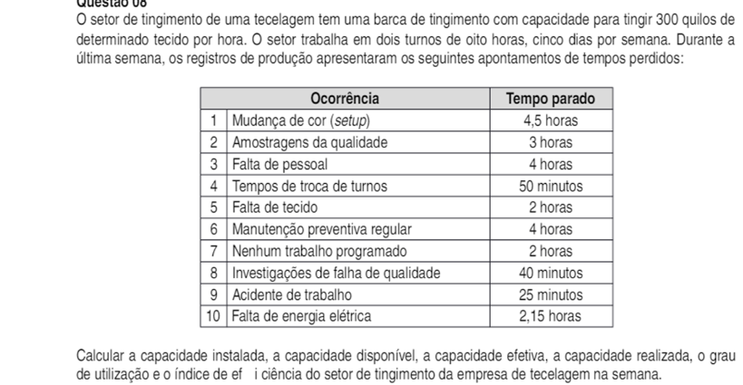
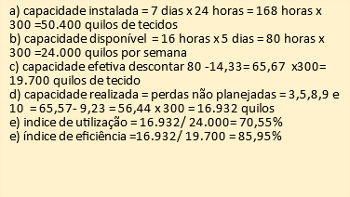

a) | 50400 | tempo parado | em horas | classificacao
b) | 24000 | 4.50 | 4.5 | 1
c) | 19701 | 3.00 | 3 | 2
d) | 16902 | 4.00 | 4 | 3
e) utilizizaçao | 70.55% | 0.83 | 50 minutos | 4
e) aficiencia | 85.95% | 2.00 | 2 | 5
 |  | 4.00 | 4 | 6
 |  | 2.00 | 2 | 7
 |  | 0.67 | 40 minutos | 8
 |  | 0.42 | 25 minutos | 9
 |  | 0.09 | 2.15 | 10

Atividade 2
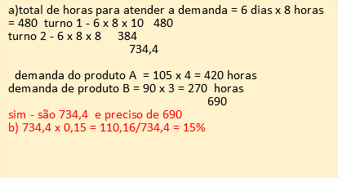

a) | TURNO 1 |  | DEMANDA PRODUTO A | TEMPO PARA PRODUZIR | TEMPO NECESSARIO
 | 480 |  | 420 | 734.4 | 690
 | TURNO 2 |  | DEMANDA PRODUTO A
Disponibilidade
 | 384 |  | 270
 |  |  | SOMA
 |  |  | 690

b) | 110.16 | 15.00%

